7 класс
Итоговый рейтинг участников муниципального этапа всероссийской олимпиады школьников в 2015/2016 учебном году
 | Предмет олимпиады: физика
 | Дата: 11.11.2015г.
 | Мах.балл | 48

№ п/п | район | ФИО участника | полное наименование ОУ | класс | результат (в баллах) | статус
1 | Вейделевский | Бондаренко Д.Г. | МОУ "Должанская средняя школа имени Героя Советского Союза Дементьева А.А. Вейделевского района Белгородской области" | 7 | 15 | призёр
2 | Вейделевский | Ржавикина А.В. | МОУ "Николаевская средняя общеобразовательная школа Вейделевского района Белгородской области" | 7 | 14 | призёр
3 | Вейделевский | Анцупов А.С. | МОУ "Дегтяренская средняя общеобразовательная школа Вейделевского района Белгородской области" | 7 | 12 | участник
4 | Вейделевский | Беликова Д.В. | МОУ "Вейделевская средняя общеобразовательная школа Вейделевского района Белгородской области" | 7 | 11 | участник
5 | Вейделевский | Кукушкина М.А. | МОУ "Вейделевская средняя общеобразовательная школа Вейделевского района Белгородской области" | 7 | 11 | участник
6 | Вейделевский | Клименко Д.А. | МОУ "Николаевская средняя общеобразовательная школа Вейделевского района Белгородской области" | 7 | 10 | участник
7 | Вейделевский | Сподин Н.А. | МОУ "Малакеевская средняя общеобразовательная школа Вейделевского района Белгородской области" | 7 | 10 | участник
8 | Вейделевский | Рекунова В.С. | МОУ "Белоколодезская средняя общеобразовательная школа Вейделевского района Белгородской области" | 7 | 9 | участник
9 | Вейделевский | Родная Ю.А. | МОУ " Кубраковвкая основная общеобразовательная школа Вейделевского района Белгородской области" | 7 | 8 | участник
10 | Вейделевский | Харькова А.С. | МОУ "Солонцинская средняя общеобразовательная школа Вейделевского района Белгородской области" | 7 | 3 | участник
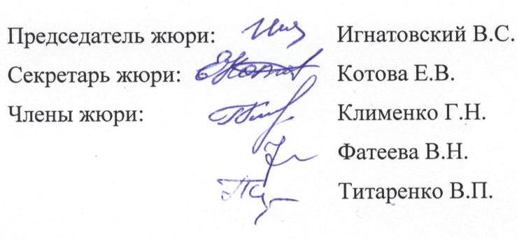
 | Председатель жюри: |  | Игнатовский В.С.
 | Секретарь жюри: |  | Котова Е.В.
 | Члены жюри: |  | Клименко Г.Н.
 |  |  | Фатеева В.Н.
 |  |  | Титаренко В.П.

